肿瘤医院
中山大学附属肿瘤医院防暴器材柜报价表
序号 | 产品名称 | 尺寸：mm (W*D*H) | 产品描述 | 数量 | 单位 | 单价(元） | 总价(元） | 质保期 | 参考图及需求说明
1 | 钢制 防暴器材柜 | 1650*650*2000 | 1、所有材料均为优质冷轧钢板，厚度为1.0mm,所用优质冷轧钢板都经除油、除锈、酸洗、磷化、静电喷塑处 理工序制成。表面涂层坚固耐用，耐冲压，耐腐蚀，整 洁美观，不易燃，防潮不易变形。单层承重可达60kg. 2、柜门为钢质外框透明有机玻璃，玻璃厚度为5mm，以防脱落损坏，中间有钢骨架，每个门玻璃上丝印白色“防暴器材柜”字样。 3、每种柜子下边沿离地有 5cm 距离做封闭支脚，每个柜为外开两扇门，门上内装锁，2把钥匙 4、内边框应有钢骨架支撑，承重板材料应较厚，边沿应有钢骨架支撑。 5、柜子底下有调节脚 6、柜子颜色：蓝色 | 4 | 个 |  | 0 |  | 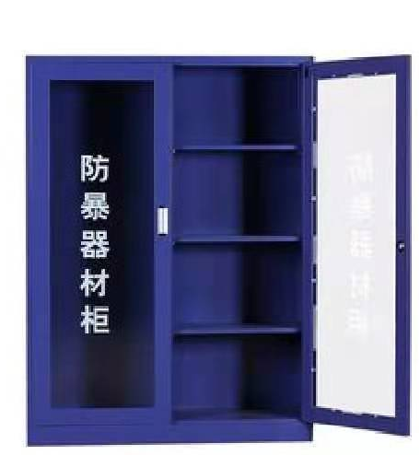 左边空柜，放置长550mm的防暴器材，右边活动层板放高400mm的防暴器材，需要保证防暴器材可以放置。
2 | 不锈钢 防暴器材柜 | 1650*650*2000 | 1、所有材料均为304不锈钢，厚度为1.0mm,所用304不锈钢都经除油、除锈、酸洗、磷化、静电喷塑处 理工序制成。表面涂层坚固耐用，耐冲压，耐腐蚀，整 洁美观，不易燃，防潮不易变形。单层承重可达60kg. 2、柜门为钢质外框透明有机玻璃，玻璃厚度为5mm，以防脱落损坏，中间有钢骨架，每个门玻璃上丝印白色“防暴器材柜”字样。 3、每种柜子下边沿离地有 5cm 距离做封闭支脚，每个柜为外开两扇门，门门上内装锁，2把钥匙 4、内边框应有钢骨架支撑，承重板材料应较厚，边沿应有钢骨架支撑。 5、柜子底下有调节脚 6、柜子颜色：不锈钢色 | 1 | 个 |  | 0
合计 |  |  |  |  |  |  | 0
备注：此报价需含税费、运输费、安装费、维保费等
 | 供 应 商： 联 系 人： 联系电话： 报价日期： 盖 章：

